信用交易
融资融券市场交易数据统计（20220810）

标的证券 | 融资融券余额（亿元） | 融资余额（亿元） | 融券余额（亿元） | 融资买入额（亿元） | 融资融券规模变化（亿元） | 融资余额增幅(‰) | 融券余额增幅(%)
统计数据 | 16,324.48 | 15,263.48 | 1,061.00 | 663.29 | 26.20 | 2.07 | -0.51
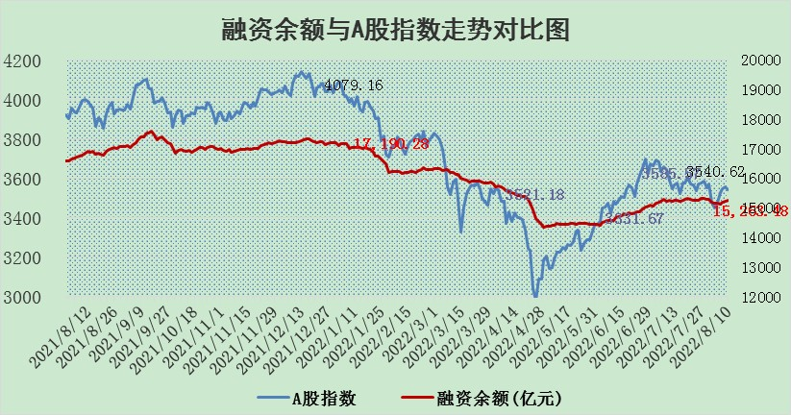

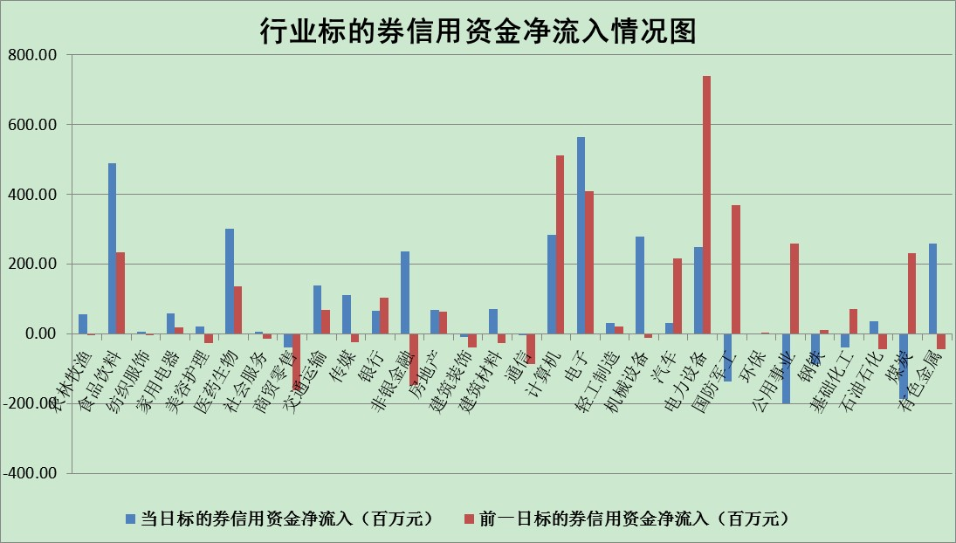

标的基金代码 | 标的基金简称 | 融资余额/市值(%) | 融资余额增幅(%) | 融资买入额/成交金额(%) | （融资余额净增额-融券余额净增额）/市值(‱) | 融券余额降幅(%) | ABS[（融资余额净增额-融券余额净增额）/市值净增额-1](%)
159902 | 华夏中小板ETF | 1.69 | 0.45 | 0.06 | 6.80 | 9.77 | 105.83
159915 | 易方达创业板ETF | 1.30 | 0.20 | 76912.83 | 1.87 | 2.64 | 101.83
159919 | 嘉实沪深300ETF | 5.30 | 0.09 | 0.48 | 0.43 | -0.33 | 100.40
159920 | 华夏恒生ETF | 112.64 | 0.03 | 96.36 | 3.30 | 1.15 | 101.36
159922 | 嘉实中证500ETF | 1.11 | -0.17 | 0.86 | 1.13 | 0.09 | 103.15
159925 | 南方沪深300ETF | 0.02 | 2.68 | 0.00 | 0.06 | 0.00 | 100.05
159928 | 消费ETF | 0.93 | 8.50 | 3.90 | 7.39 | 1.87 | 103.31
159934 | 易方达黄金ETF | 432.33 | 0.05 | 49.85 | 22.61 | 0.00 | 126.06
159939 | 全指信息技术ETF | 0.60 | -0.76 | 24.59 | -0.46 | 0.00 | 99.43
159940 | 全指金融地产ETF | 0.40 | -3.12 | 0.00 | -1.29 | 0.00 | 97.71
159995 | 半导体芯片ETF | 1.90 | -1.66 | 220.06 | -2.89 | 1.57 | 98.30
159997 | 天弘中证电子ETF | 2.45 | -5.66 | 6.14 | -21.17 | -107.24 | 78.56
159998 | 天弘中证计算机主题ETF | 0.11 | -14.51 | 0.02 | -1.95 | 0.00 | 97.54
510050 | 华夏上证50ETF | 11.82 | 0.59 | 129.41 | 8.44 | 10.18 | 104.16
510180 | 华安上证180ETF | 0.48 | 0.90 | 2.08 | 0.43 | 1.18 | 100.44
510880 | 华泰柏瑞红利ETF | 0.18 | -3.19 | 0.17 | 0.47 | 20.36 | 100.62
510900 | 易方达恒生H股ETF | 155.34 | 0.03 | 10.97 | 4.91 | 0.00 | 101.71
511010 | 5年期国债ETF | 0.00 | 0.00 | 0.00 | 0.00 | 0.00 | 100.00
511380 | 可转债及可交换债券ETF | 39.21 | 0.54 | 1.81 | 20.96 | 0.00 | 191.79
512000 | 全指证券ETF | 7.43 | 0.17 | 18.77 | 1.91 | 1.42 | 113.71
512010 | 沪深300医药卫生ETF | 4.90 | 4.64 | 49.88 | 20.67 | -7.15 | 117.70
512070 | 沪深300非银ETF | 3.16 | 1.26 | 46.41 | 1.46 | -36.84 | 101.68
512400 | 南方中证申万有色金属ETF | 0.97 | -0.92 | 0.43 | 0.94 | 2.42 | 87.05
512580 | 广发中证环保产业ETF | 0.59 | -4.20 | 0.16 | -2.31 | 0.69 | 97.36
512660 | 国泰中证军工ETF | 2.33 | -3.51 | 23.89 | -9.86 | -2.69 | 158.40
512800 | 华宝中证银行ETF | 12.66 | -0.84 | 4.55 | 0.89 | 60.95 | 100.89
512980 | 广发中证传媒ETF | 1.63 | -0.13 | 61.84 | -0.60 | -15.52 | 99.32
515030 | 华夏中证新能源汽车ETF | 1.53 | 0.03 | 35.19 | 1.42 | 7.02 | 100.70
515050 | 华夏中证5G通信主题ETF | 1.40 | -0.63 | 254.25 | -1.21 | -5.99 | 99.28
515070 | 华夏中证人工智能ETF | 1.08 | 3.60 | 0.89 | 3.75 | 0.00 | 102.64
标的股票比较指标 |  | 融资余额/流通A股市值(%) | 融资余额增幅(%) | 融资买入额/成交金额(%) | （融资余额净增额-融券余额净增额）/流通A股市值(‱) | 融券余额降幅(%) | ABS[（融资余额净增额-融券余额净增额）/流通A股市值净增额-1](%)
前十名标的个股 |  | 仁东控股 | 华铁股份 | 皖通高速 | 北纬科技 | 中元股份 | 泰坦科技
 |  | 数码科技 | 首航高科 | 先惠技术 | 华铁股份 | 恒铭达 | 先惠技术
 |  | 中体产业 | 清溢光电 | 万德斯 | 华微电子 | 山石网科 | 中海达
 |  | 尖峰集团 | 华微电子 | 宗申动力 | 首航高科 | 海欣股份 | 品渥食品
 |  | 海兰信 | 航天电器 | 杰美特 | 华脉科技 | 汉马科技 | 梦网集团
 |  | 全柴动力 | 博威合金 | 福成股份 | 宗申动力 | 模塑科技 | 长城军工
 |  | 景兴纸业 | 特力A | 光大银行 | 软控股份 | 恒泰艾普 | 天阳科技
 |  | 蒙草生态 | 华脉科技 | 浙江永强 | 美吉姆 | 杭电股份 | 潜能恒信
 |  | 亚通股份 | 北纬科技 | 新湖中宝 | 凯龙股份 | 同有科技 | 上海能源
 |  | 晨鸣纸业 | 九洲药业 | 淮河能源 | 清溢光电 | 三角轮胎 | 葵花药业
后十名标的个股 |  | 广田集团 | 山煤国际 | 长江通信 | 露笑科技 | 晋亿实业 | 中通国脉
 |  | 延安必康 | 睿创微纳 | 徐工机械 | 东方时尚 | 大众交通 | 新光光电
 |  | 曙光股份 | 中信特钢 | 广田集团 | 兴森科技 | 海印股份 | 四川美丰
 |  | 龙净环保 | 兴森科技 | 延安必康 | 山煤国际 | 世嘉科技 | 光电股份
 |  | 中嘉博创 | 天准科技 | 曙光股份 | 苏州固锝 | 南大环境 | 中盐化工
 |  | 泰禾集团 | 亚星客车 | 龙净环保 | 睿创微纳 | 广西广电 | 广信股份
 |  | 苏宁易购 | 东旭蓝天 | 中嘉博创 | 精测电子 | 创元科技 | 二六三
 |  | 中信国安 | 露笑科技 | 泰禾集团 | 大叶股份 | 特力A | 福成股份
 |  | 台海核电 | 大叶股份 | 苏宁易购 | 中元股份 | 北纬科技 | 南京熊猫
 |  | 当代文体 | 深圳燃气 | 中信国安 | 杰普特 | 凤凰股份 | 惠云钛业
说明：1.以上普通交易数据和信用交易数据皆以交易日收盘后数据为基准；2.上述标的证券总数据只计算标的证券市场总数据，不包括从标的证券中调出去标的证券数据，所以与交易所公布的总值略有不同； 3.上述行业采用申万一级行业分类；4.以上标的基金和标的个股中比较的6个指标值中：前5个（从左至右）为正向指标，值越大排名越靠前；第6个为逆向指标，值越小，排名越靠前；5.第6个指标中ABS[]表示求绝对值，其主要用于考量信用资金相对净流入对股价相对净变化的贡献程度；6.数据来源：wind，交易所。

